Лист1
ООО «Яковлевский лен»
Россия, 155550 Ивановская обл., г.Приволжск, ул. Революционная, 119
Телефон: 8 (910) 985-45-15, 8 (980) 693-93-93
www.lenmagazin.ru
e-mail: trade@lenmagazin.ru
Новогодний ассортимент
Фото | Рисунок | Цвет | Цена, в руб/шт | Заказ | Сумма
Полотенца 100% хлопок
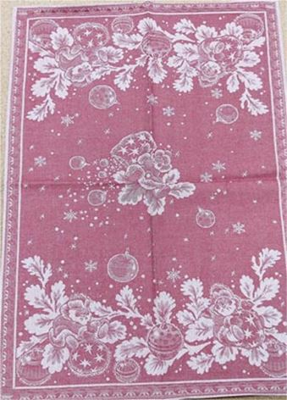 | 07С-39Як рис. Новый год | 50*70 красный | 130 |  | 0
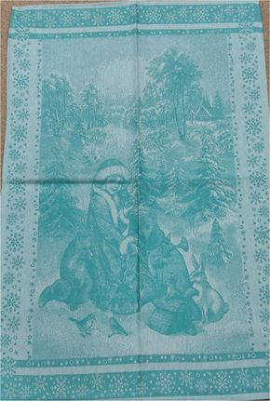 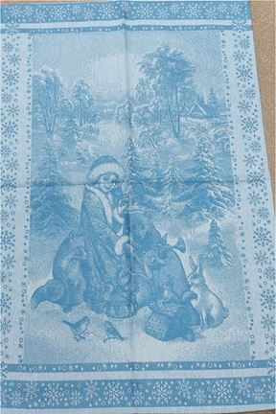 | 07С-39ЯК рис. Внучка Снегурочка | 50*70 зеленый | 130 |  | 0
 |  | 50*70 голубой | 130 |  | 0
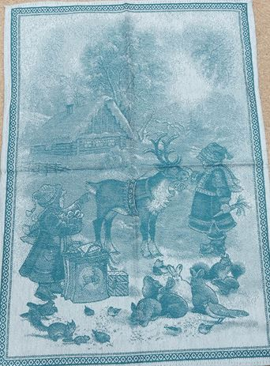 | 07С-39Як рис. Девочка и олень | 50*70 зеленый | 130 |  | 0
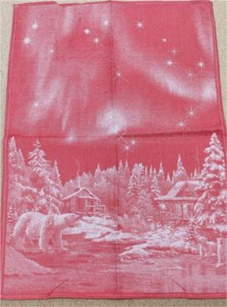 | 07с-39Як рис. Большая медведица | 50*70 красный | 130 |  | 0
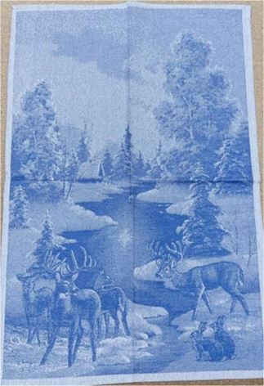 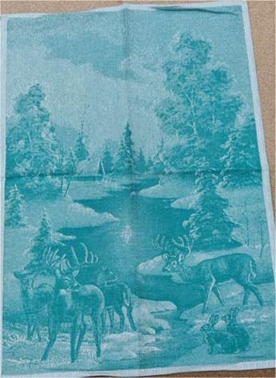 | 07С-39Як рис. Зимний лес | 50*70 зеленый | 130 |  | 0
 |  | 50*70 синий | 130 |  | 0
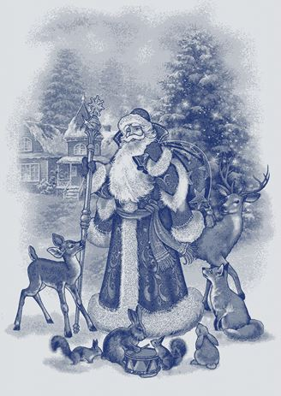 | 07с-39Як рис. Дед Мороз | 50*70 синий | 130 |  | 0
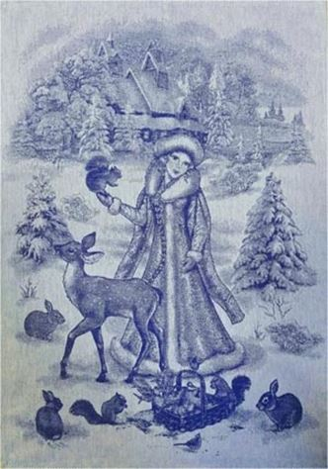 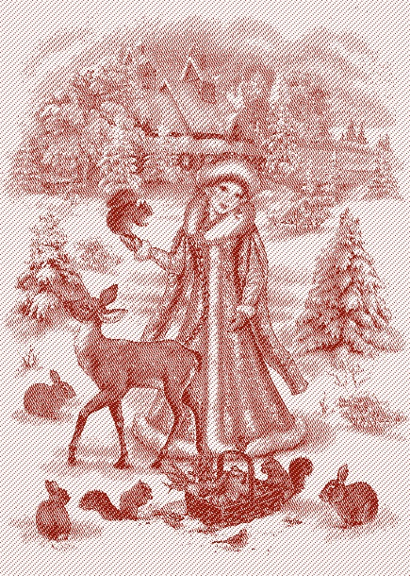 | 07С-39Як рис. Снегурочка | 50*70 синий красный | 130 |  | 0
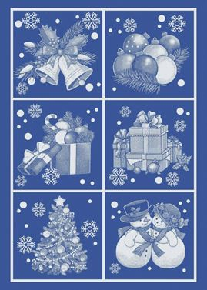 | 07С-39Як рис. Новогодние игрушки | 50*70 синий | 130 |  | 0
 | 07С-39Як рис. Новогоднее время | 50*70 зеленый | 130 |  | 0
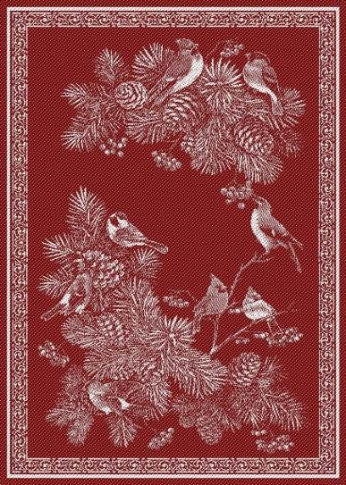 | 07С-39Як рис. Зимние птицы | 50*70 красный | 130 |  | 0
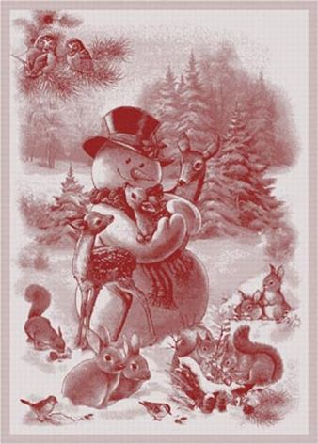 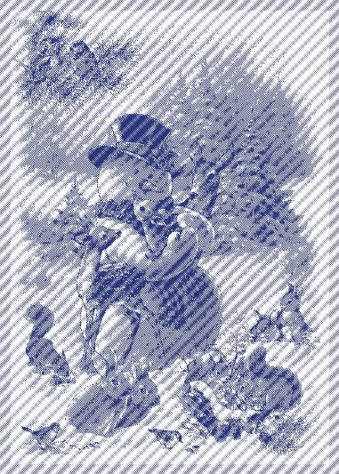 | 07С-39Як рис. Снеговик | 50*70 красный | 130 |  | 0
 |  | 50*70 синий | 130 |  | 0
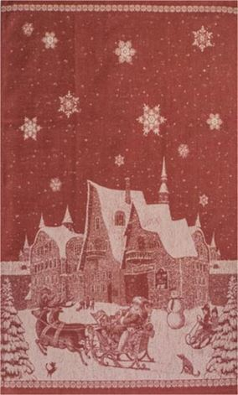 | 01С-78Як рис. Лапландия | 50*76 красный | 130 |  | 0
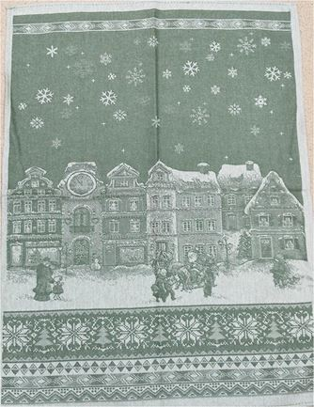 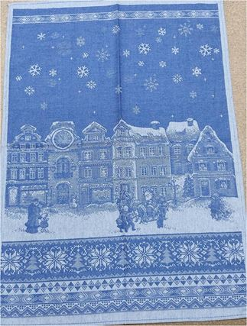 | 07С-39Як рис. Зимний город | 50*70 зеленый | 130 |  | 0
 |  | 50*70 синий | 130 |  | 0
Скатерти 100% хлопок |  |  |  |  | 0
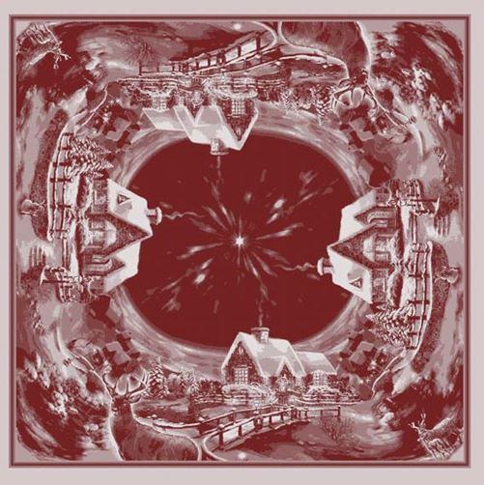 | 14С-27Як рис. Рождественская ночь | 84*84 красный | 550 |  | 0
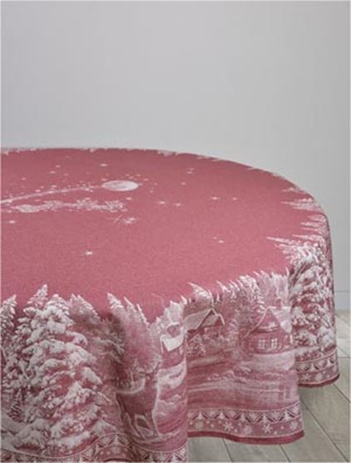 | 07С-24Як рис. Рождество | Д178 красный | 1600 |  | 0
 |  |  |  |  | 0
 |  |  |  |  | 0
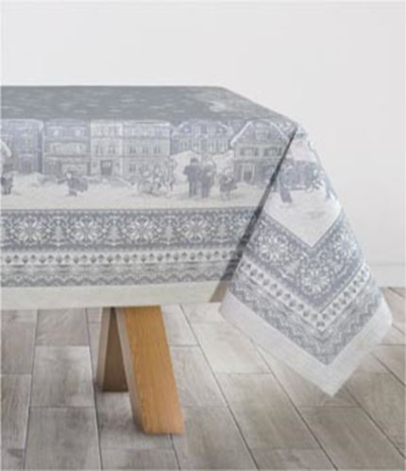 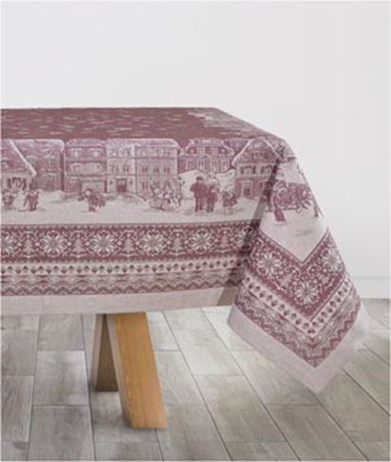 | 07с-21Як рис. Зимний город | 150*100 бордовый | 750 |  | 0
 |  | 150*100 серый | 750 |  | 0
 |  | 150*200 бордовый | 1600 |  | 0
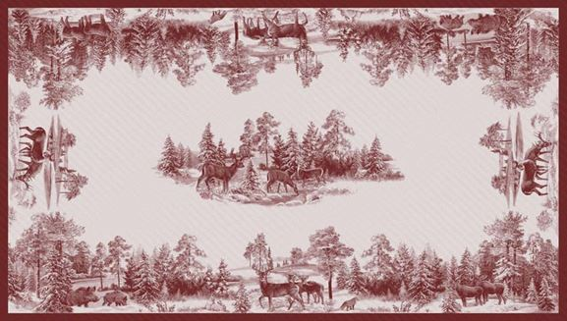 | 07С-21Як рис. Зима в лесу | 150*170 бордовый | 1360 |  | 0
 |  | 150*250 бордовый | 2000 |  | 0
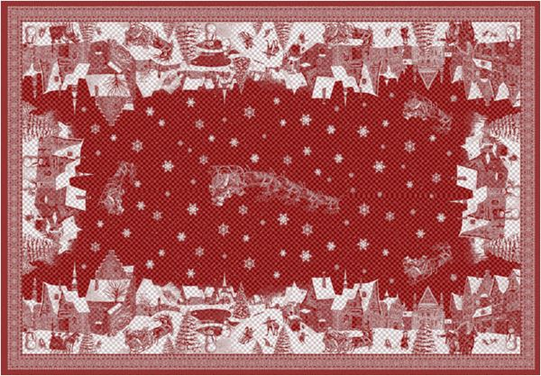 | Обр.1761 рис. Лапландия | 170*274 красный | 2600 |  | 0
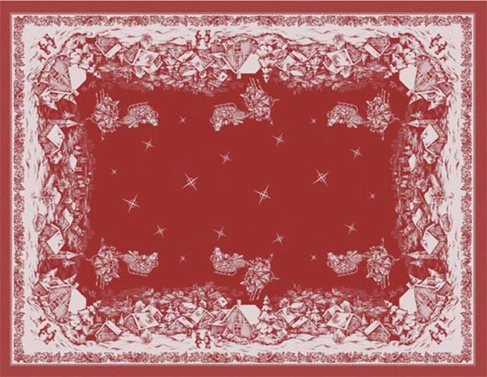 | Обр.1761 рис. Ночь перед Рождеством | 170*229 краасный | 2170 |  | 0
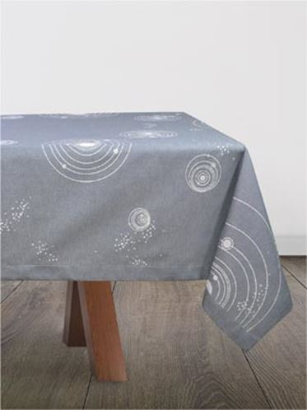 | 10с-33Як рис. Галактика | 140*270 серый | 1550 |  | 0
Скатерти 50% хлопок 50% лен |  |  |  |  | 0
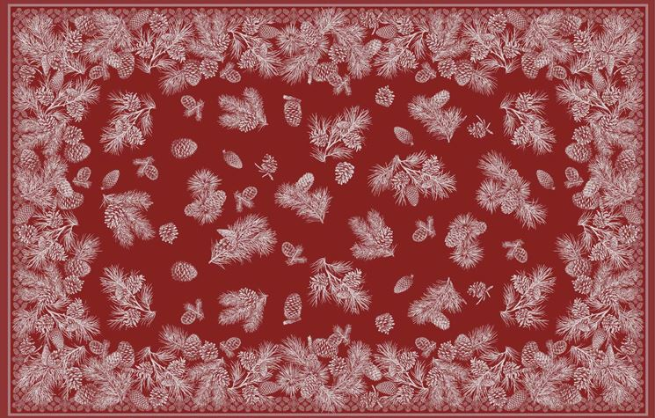 | 0С-23Як рис. Сосновые шишки | 178*140 бордовый | 1500 |  | 0
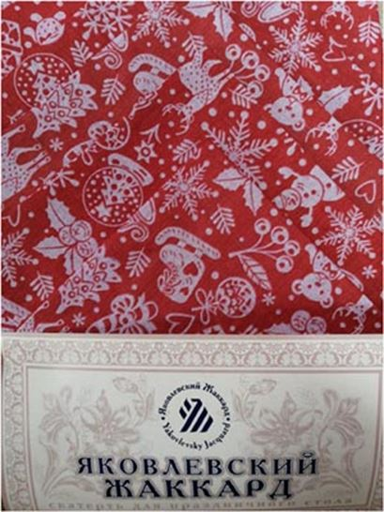 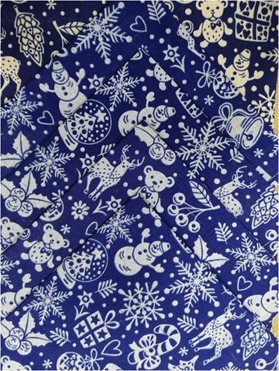 | 20С-6Як рис. Новогодние игрушки (комплекты) | 150*120+4салфетки 45*45 красный | 500 |  | 0
 |  | 150*120+4салфетки 45*45 синий | 500 |  | 0
 |  | 150*180+4салфетки 45*45 красный | 650 |  | 0
 |  | 150*180+4салфетки 45*45 синий | 650 |  | 0
 |  |  |  |  | 0

